언어관련자료
구글언어대응 | 유니티검출언어 | 번호 | 파파고지원언어 | 코드 | 영어에서만됨 | 브롤스타즈 | 그나라언어로 | jpn|String | ja | ja | zh-CN | zh-TW | ar | be | bg | cs | nl | fi | fr | de | el | he | hu | id | it | ms | pl | pt | ro | ru | sk | es | sv | th | tr | uk | vi
아프리칸스어 | Afrikaans | 0 | 영어 | en |  | 영어 | English | chn|String | zh-CN
아랍어 | Arabic | 1 | 일본어 | ja |  | 프랑스어 | Français | chw|String | zh-TW
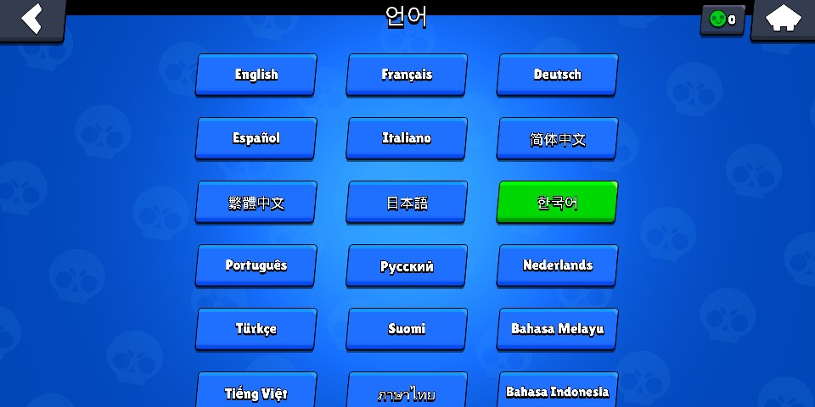
바스크어 | Basque | 2 | 중국어(간체) | ch-zn |  | 독일어 | Deutsch | arb|String | ar
벨라루스어 | Belarusian | 3 | 중국어(번체) | ch-zw |  | 스페인어 | Español | blr|String | be
불가리아어 | Bulgarian | 4 | 스페인어 | es |  | 이탈리아어 | Italiano | bgr|String | bg
카탈루냐어 | Catalan | 5 | 프랑스어 | fr |  | 중국어(간체) | 简体中文 | cze|String | cs
 | Chinese | 6 | 독일어 | de |  | 중국어(번체) | 繁體中文 | dut|String | nl
체코어 | Czech | 7 | 러시아어 | ru |  | 일본어 | 日本語 | fin|String | fi
덴마크어 | Danish | 8 | 포르투갈어 | pt | 1 | 한국어 | 한국어 | frn|String | fr
네덜란드어 | Dutch | 9 | 이탈리아어 | it |  | 포르투갈어 | Português | gmn|String | de
영어 | English | 10 | 베트남어 | vi |  | 러시아어 | Pусский | gre|String | el
에스토니아어 | Estonian | 11 | 태국어 | th |  | 네덜란드어 | Nederlands | hbr|String | he
 | Faroese | 12 | 인도네시아어 | id |  | 터키어 | Türkçe | hgr|String | hu
핀란드어 | Finnish | 13 | 힌디어 | hi | 1 | 핀란드어 | Suomi | ind|String | id
프랑스어 | French | 14 |  |  |  | 말레이어 | Bahasa Melayu | ita|String | it
독일어 | German | 15 |  |  |  | 베트남어 | Tiếng việt | mly|String | ms
그리스어 | Greek | 16 |  |  |  | 태국어 | ภาษาไทย | pol|String | pl
히브리어 | Hebrew | 17 |  |  |  | 인도네시아어 | Bahasa Indonesia | prt|String | pt
 | Hugarian | 18 |  |  |  | 아랍어 | العربية | rmn|String | ro
헝가리어 | Hungarian | 18 |  |  |  | 폴란드어 | Polski | rus|String | ru
아이슬란드어 | Icelandic | 19 |  |  |  | 히브리어 | עברית | svk|String | sk
인도네시아어 | Indonesian | 20 |  |  |  |  |  | spn|String | es
이탈리아어 | Italian | 21 |  |  |  |  |  | swd|String | sv
일본어 | Japanese | 22 |  |  |  |  |  | tha|String | th
한국어 | Korean | 23 |  |  |  |  |  | tur|String | tr
라트비아어 | Latvian | 24 |  |  |  |  |  | ukr|String | uk
리투아니아어 | Lithuanian | 25 |  |  |  |  |  | vie|String | vi
노르웨이어 | Norwegian | 26
폴란드어 | Polish | 27
포르투갈어 | Portuguese | 28
루마니아어 | Romanian | 29
러시아어 | Russian | 30
 | SerboCroatian | 31
슬로바키아어 | Slovak | 32
슬로베니아어 | Slovenian | 33
스페인어 | Spanish | 34
스웨덴어 | Swedish | 35
태국어 | Thai | 36
터키어 | Turkish | 37
우크라이나어 | Ukrainian | 38
베트남어 | Vietnamese | 39
중국어(간체) | ChineseSimplified | 40
중국어(번체) | ChineseTraditional | 41
 | Unknown | 42

